상품제안서
PVC 투명 방수 가방 비치 가방 (S, L사이즈) | 상품코드: F31080

 |  |  |  |  |  |  | 02-412-0044 | www.easy1.co.kr
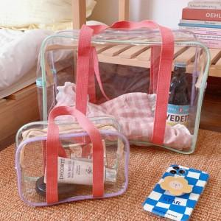

【상세/제작정보】 | ▶배송비 : 6,000원 L 한박스 입수량 80개 S한박스 200개

【인쇄/포장옵션】 | 실크, 컬러필름인쇄 / 포장불가능

【공급단가】 | 수량 | 100~ | 300~ | 500~ | 1,000~ | 3,000~
*VAT별도 | 라지사이즈 | 5,850원 | 5,760원 | 5,620원 | 5,400원 | 5,170원
 | 스몰사이즈 | 4,030원 | 3,960원 | 3,870원 | 3,720원 | 3,560원

【상품 URL】 | https://dev.easy1.co.kr:443/src/goods_detail.php?gdno=31080

